Sheet1
投诉分类 | 工单类型名称 | 故障问题最终定位原因： | 数量 | 账期
宽带无法上网投诉率 | 投诉工单（2021版）>>宽带>>【网络使用】宽带网络>>宽带无法上网 |  |  |  | 统计账期：6-8月
宽带无法上网投诉率 | 投诉工单（2021版）>>宽带>>【网络使用】宽带网络>>突发故障--宽带网络故障
宽带无法上网投诉率 | 投诉工单（2021版）>>融合>>【网络使用】宽带网络>>宽带无法上网
宽带无法上网投诉率 | 投诉工单（2021版）>>融合>>【网络使用】宽带网络>>突发故障--宽带网络故障
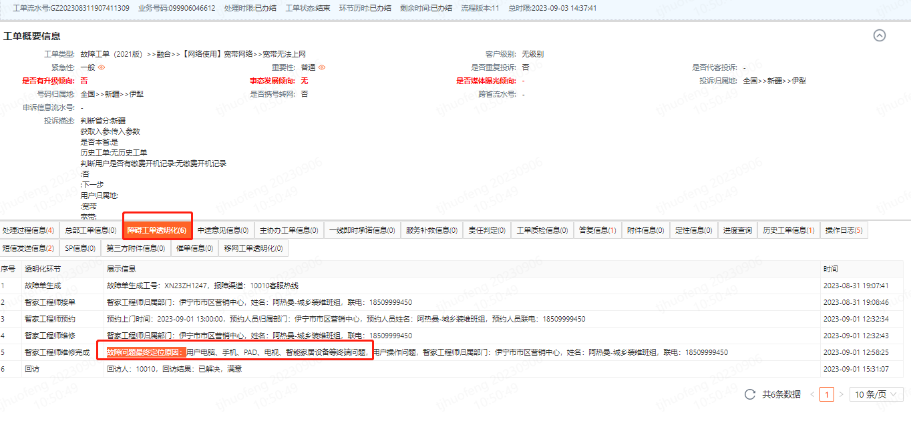
宽带无法上网投诉率 | 故障工单（2021版）>>融合>>【网络使用】宽带网络>>宽带无法上网
宽带无法上网投诉率 | 故障工单（2021版）>>融合>>【网络使用】宽带网络>>突发故障--宽带网络故障
宽带无法上网投诉率 | 故障工单（2021版）>>宽带>>【网络使用】宽带网络>>宽带无法上网
宽带无法上网投诉率 | 故障工单（2021版）>>宽带>>【网络使用】宽带网络>>突发故障--宽带网络故障
宽带无法上网投诉率 | 故障工单（2021版）>>全语音门户自助报障
宽带无法上网投诉率 | 故障工单（2021版）>>全语音门户自助报障los红灯
宽带无法上网投诉率 | 故障工单（2021版）>>全语音门户自助报障>>宽带障碍los灯亮红
宽带无法上网投诉率 | 故障工单（2021版）>>全语音门户自助报障>>宽带障碍
宽带无法上网投诉率 | 故障工单（2021版）>>IVR自助报障
宽带无法上网投诉率 | 故障工单（2021版）>>IVR自助报障>>宽带障碍los灯亮红
宽带无法上网投诉率 | 故障工单（2021版）>>IVR自助报障>>宽带障碍
宽带无法上网投诉率 | 故障工单>>北京报障>>普通公众报障（北京专用）
宽带无法上网投诉率 | 故障工单（2021版）>>全语音门户自助报障>>全语音门户自助报障
宽带无法上网投诉率 | 故障工单（2021版）>>IVR自助报障>>IVR自助报障
宽带无法上网投诉率 | 故障工单（2021版）>>全语音门户自助报障los红灯>>全语音门户自助报障los红灯
宽带无法上网投诉率 | 故障工单>>宽带报障>>无法上网，LOS灯长亮
宽带网速慢投诉率 | 投诉工单（2021版）>>宽带>>【网络使用】宽带网络>>宽带限速、一拖N
宽带网速慢投诉率 | 投诉工单（2021版）>>宽带>>【网络使用】宽带网络>>网络速率与光猫路由不匹配
宽带网速慢投诉率 | 投诉工单（2021版）>>宽带>>【网络使用】宽带网络>>网速慢
宽带网速慢投诉率 | 投诉工单（2021版）>>融合>>【网络使用】宽带网络>>宽带限速、一拖N
宽带网速慢投诉率 | 投诉工单（2021版）>>融合>>【网络使用】宽带网络>>网络速率与光猫路由不匹配
宽带网速慢投诉率 | 投诉工单（2021版）>>融合>>【网络使用】宽带网络>>网速慢
宽带网速慢投诉率 | 故障工单（2021版）>>融合>>【网络使用】宽带网络>>网速慢
宽带网速慢投诉率 | 故障工单（2021版）>>宽带>>【网络使用】宽带网络>>网速慢
宽带上网卡顿投诉率 | 投诉工单（2021版）>>宽带>>【网络使用】宽带网络>>上网卡顿/掉线/延时/信号弱/不稳定/网页无法打开
宽带上网卡顿投诉率 | 投诉工单（2021版）>>融合>>【网络使用】宽带网络>>上网卡顿/掉线/延时/信号弱/不稳定/网页无法打开
宽带上网卡顿投诉率 | 故障工单（2021版）>>融合>>【网络使用】宽带网络>>上网卡顿/掉线/延时/信号弱/不稳定/网页无法打开
宽带上网卡顿投诉率 | 故障工单（2021版）>>宽带>>【网络使用】宽带网络>>上网卡顿/掉线/延时/信号弱/不稳定/网页无法打开
WiFi使用问题投诉率 | 投诉工单（2021版）>>宽带>>【网络使用】宽带网络>>家庭WIFI信号弱/ 无法使用WIFI
WiFi使用问题投诉率 | 投诉工单（2021版）>>融合>>【网络使用】宽带网络>>家庭WIFI信号弱/ 无法使用WIFI
WiFi使用问题投诉率 | 故障工单（2021版）>>融合>>【网络使用】宽带网络>>家庭WIFI信号弱/ 无法使用WIFI
WiFi使用问题投诉率 | 故障工单（2021版）>>宽带>>【网络使用】宽带网络>>家庭WIFI信号弱/ 无法使用WIFI

